LR monthly
 | Unit | Dec-19 | Jan-20 | Feb-20 | Mar-20 | Apr-20 | May-20 | Jun-20 | Jul-20 | Aug-20 | Sep-20 | Oct-20 | Nov-20 | Dec-20 | Jan-21 | Feb-21 | Mar-21 | Apr-21 | May-21 | Jun-21 | Jul-21 | Aug-21 | Sep-21 | Oct-21 | Nov-21 | Dec-21 | Jan-22 | Feb-22 | Mar-22 | Apr-22 | May-22
GSP RY
Supply | KT | 348 | 294 | 290 | 307 | 251 | 233 | 242 | 278 | 299 | 289 | 287 | 301 | 300 | 302 | 308 | 322 | 296 | 325 | 304 | 313 | 329 | 321 | 305 | 325 | 318 | 323 | 304 | 320 | 311 | 315
GSP RY Production | KT | 309 | 274 | 269 | 300 | 249 | 225 | 239 | 251 | 270 | 276 | 280 | 256 | 268 | 277 | 254 | 285 | 265 | 289 | 278 | 211 | 293 | 268 | 255 | 280 | 291 | 282 | 254 | 282 | 273 | 282
GC Production | KT | 25 | 20 | 18 | 7 | 2 | 6 | - | 4 | 1 | - | - | 13 | 12 | 19 | 15 | - | 2 | - | - | - | - | - | - | - | - | - | - | - | - | -
Import | KT | 14 | - | 3 | - | - | 2 | 4 | 23 | 27 | 13 | 7 | 32 | 21 | 6 | 39 | 37 | 30 | 36 | 26 | 102 | 36 | 53 | 50 | 45 | 27 | 41 | 50 | 38 | 38 | 33
Demand | KT | 344 | 315 | 274 | 305 | 266 | 220 | 260 | 277 | 302 | 278 | 297 | 295 | 308 | 299 | 303 | 327 | 297 | 342 | 318 | 305 | 332 | 321 | 304 | 326 | 316 | 322 | 305 | 319 | 310 | 315
แผนขาย Petro | KT | 127 | 110 | 85 | 119 | 121 | 73 | 99 | 96 | 109 | 94 | 97 | 101 | 113 | 115 | 121 | 129 | 128 | 175 | 146 | 125 | 139 | 130 | 111 | 133 | 119 | 126 | 115 | 126 | 122 | 126
จ่าย Domestic | KT | 217 | 206 | 195 | 180 | 145 | 147 | 160 | 181 | 193 | 188 | 200 | 194 | 195 | 184 | 182 | 198 | 168 | 170 | 172 | 180 | 193 | 191 | 193 | 192 | 197 | 197 | 190 | 194 | 188 | 189
- PTT Tank | KT | 25 | 23 | 18 | 17 | 11 | 12 | 18 | 23 | 31 | 28 | 32 | 32 | 31 | 27 | 33 | 35 | 29 | 28 | 27 | 29 | 31 | 31 | 31 | 31 | 31 | 31 | 31 | 31 | 31 | 31
- MT&BRP (Vary) | KT | 191 | 182 | 176 | 161 | 132 | 133 | 141 | 156 | 161 | 159 | 167 | 161 | 163 | 156 | 148 | 162 | 138 | 141 | 144 | 150 | 161 | 159 | 161 | 161 | 165 | 165 | 158 | 162 | 156 | 157
- GSP RY | KT | 1 | 1 | 2 | 1 | 1 | 1 | 1 | 1 | 1 | 1 | 1 | 1 | 1 | 1 | 1 | 1 | 1 | 1 | 1 | 1 | 1 | 1 | 1 | 1 | 1 | 1 | 1 | 1 | 1 | 1
รอขายเพิ่ม | KT |  | - | (6) | 6 | - | - | - | - | - | (5) | - | - | - | - | - | - | - | (3) | - | - | - | - | - | - | - | - | - | - | - | -
GSP RY Ending Inventory | KT | 32 | 17 | 36 | 34 | 19 | 30 | 14 | 18 | 15 | 27 | 14 | 22 | 18 | 24 | 29 | 23 | 34 | 33 | 20 | 28 | 25 | 25 | 27 | 26 | 28 | 28 | 28 | 28 | 28 | 28
MT&BRP
Supply | KT | 223 | 200 | 192 | 165 | 146 | 143 | 158 | 193 | 201 | 182 | 185 | 203 | 193 | 169 | 194 | 203 | 171 | 178 | 172 | 255 | 199 | 214 | 213 | 208 | 195 | 208 | 210 | 202 | 197 | 192
GSP | KT | 191 | 182 | 176 | 161 | 132 | 133 | 141 | 156 | 161 | 159 | 167 | 161 | 163 | 156 | 148 | 162 | 138 | 141 | 144 | 150 | 161 | 159 | 161 | 161 | 165 | 165 | 158 | 162 | 156 | 157
Import | KT | 32 | 19 | 17 | 4 | 14 | 10 | 16 | 37 | 41 | 24 | 18 | 43 | 30 | 13 | 46 | 41 | 33 | 37 | 29 | 104 | 38 | 55 | 52 | 47 | 29 | 43 | 52 | 40 | 40 | 35
- GSP ดึงจ่าย import | KT | 14 | - | 3 | - | - | 2 | 4 | 23 | 27 | 13 | 7 | 32 | 21 | 6 | 39 | 37 | 30 | 36 | 26 | 102 | 36 | 53 | 50 | 45 | 27 | 41 | 50 | 38 | 38 | 33
...
 |  |  |  |  |  |  |  |  |  |  |  |  |  |  | 22 | 33 | 33 | 13 | 33 | 23 | 55 | 11 | 33 | 33 | - | 11 | 11 | 11 | 11 | 11 | 11
 |  |  |  |  |  |  |  |  |  |  |  |  |  |  | 41 | 17 | 41 | 41 | 28 | 24 | 87 | 43 | 43 | 43 | 43 | 36 | 43 | 43 | 43 | 43 | 43

 |  |  |  |  |  |  |  |  |  | Aug-20 | Sep-20 | Oct-20 | Nov-20 | Dec-20 | Jan-21 | Feb-21 | Mar-21 | Apr-21 | May-21 | Jun-21 | Jul-21 | Aug-21 | Sep-21 | Oct-21 | Nov-21 | Dec-21 | Jan-22 | Feb-22 | Mar-22 | Apr-22 | May-22
 |  |  |  |  |  |  |  |  |  | 56 | 88 | 60 | 77 | 53 | 89 | 76 | 79 | 102 | 89 | 73 | 65 | 69 | 57 | 50 | 46 | 56 | 57 | 48 | 52 | 55 | 64
 |  |  |  |  |  |  |  |  |  | 12 | 41 | 60 | 30 | 45 | 44 | 54 | 35 | 58 | 60 | 47 | -23 | 25 | 13 | 6 | 2 | 19 | 13 | 4 | 8 | 11 | 20
 |  |  |  |  |  |  |  |  |  | 44 | 47 | - | 48 | 9 | 46 | 22 | 44 | 44 | 29 | 26 | 88 | 44 | 44 | 44 | 44 | 37 | 44 | 44 | 44 | 44 | 44
 |  |  |  |  |  |  |  |  |  | 25.57 | 25.57 | 25.57 | 25.57 | 25.57 | 19 | 19 | 19 | 19 | 19 | 19 | 19 | 19 | 19 | 19 | 19 | 19 | 19 | 19 | 19 | 19 | 19
 |  |  |  |  |  |  |  |  |  | 41.7 | 41.7 | 41.7 | 41.7 | 41.7 | 36 | 36 | 36 | 36 | 36 | 36 | 36 | 36 | 36 | 36 | 36 | 36 | 36 | 36 | 36 | 36 | 36

Legal Reserve Level (KT)

C3LPG
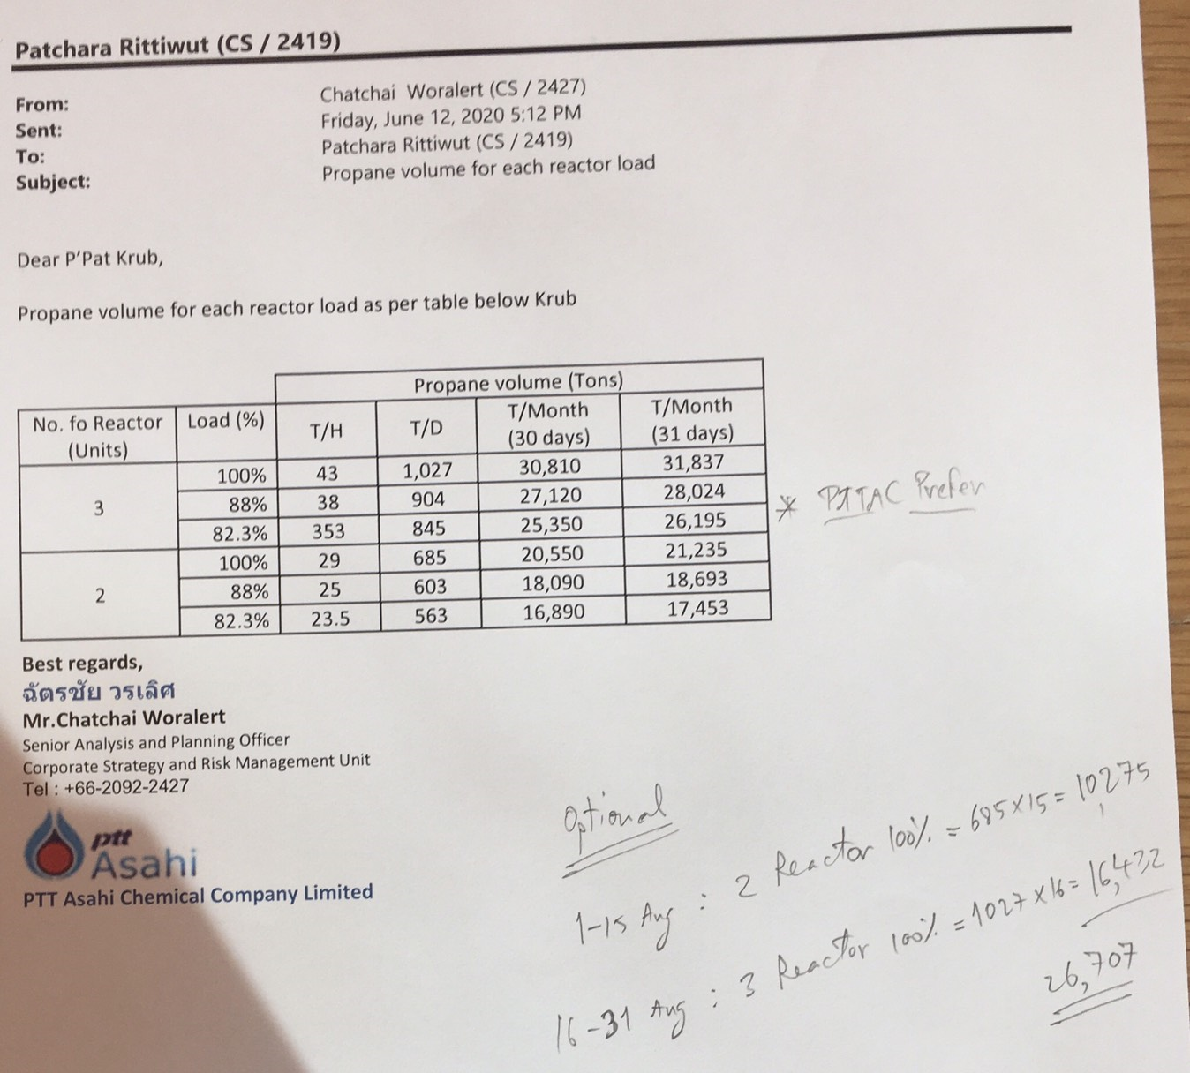
...
 |  |  |  |  |  |  |  |  |  |  |  |  |  |  |  |  |  |  | -1578% | -1668%
...
 |  |  |  |  |  |  |  |  |  |  |  |  |  |  |  |  |  |  | Apr-22 | May-22
...
 |  |  |  |  |  |  |  |  |  |  |  |  |  |  |  |  |  |  | 25,153.2 | 25,153.2
 |  |  |  |  |  |  |  |  |  |  |  |  |  |  |  |  |  |  | 194,856 | 205,143
 |  |  |  |  |  |  |  |  |  |  |  |  |  |  |  |  |  |  | 775% | 816%
...
%C3/LPG GSP RY Inventoy
Aug-19 |  | 39%
Sep-19 |  | 22%
Oct-19 |  | 60%
Nov-19 |  | 57%
Dec-19 |  | 64%
Jan-20 |  | 34%
Feb-20 |  | 73%
Mar-20 |  | 68%
Apr-20 |  | 38%
May-20 |  | 65%
Jun-20 |  | 32%
Jul-20 |  | 39%
Aug-20 |  | 33%
Sep-20 |  | 58%
Oct-20 |  | 31%
 |  |  |  |  |  |  |  |  |  |  |  |  |  |  |  |  |  |  | Apr-22 | May-22
 |  |  |  |  |  |  |  |  |  |  |  |  |  |  |  |  |  |  | 91 | 91
 |  |  |  |  |  |  |  |  |  |  |  |  |  |  |  |  |  |  | 186 | 186
 |  |  |  |  |  |  |  |  |  |  |  |  |  |  |  |  |  |  | 40 | 40
 |  |  |  |  |  |  |  |  |  |  |  |  |  |  |  |  |  |  | 146 | 146
 |  |  |  |  |  |  |  |  |  |  |  |  |  |  |  |  |  |  | 277 | 277
 |  |  |  |  |  |  |  |  |  |  |  |  |  |  |  |  |  |  | - | -
 |  |  |  |  |  |  |  |  |  |  |  |  |  |  |  |  |  |  | - | -
GSP Balance (KT)
 | C3/LPG GSP RY | GC | SPRC | PTTEP/LKB | GSP KHM | ดึง import | Demand | C3/LPG Inventory
Dec-19 | 309 | 25 | - | 6.1 | 13 | 14.1 | 302 | 64%
Jan-20 | 274 | 20 | 4.0 | 6.2 | 17 |  | 298 | 34%
Feb-20 | 269 | 18 | 6.4 | 5.7 | 18 | 3.4 | 287 | 73%
Mar-20 | 300 | 7 | 6.1 | 6.0 | 15 |  | 288 | 68%
Apr-20 | 249 | 2 | 6.5 | 5.9 | 17 |  | 294 | 38%
May-20 | 225 | 6 | 4.3 | 4.6 | 15 | 2.0 | 244 | 65%
Jun-20 | 239 | - | 3.0 | 5.7 | 15 | 3.6 | 283 | 32%
Jul-20 | 251 | 4 | 3.0 | 5.7 | 16 | 23.0 | 302 | 39%
Aug-20 | 270 | 1 | 3.5 | 5.7 | 13 | 27.0 | 324 | 33%
Sep-20 | 276 | - | 3.0 | 5.4 | 17 | 13.0 | 311 | 58%
Oct-20 | 280 | - | 3.6 | 5.8 | 16 | 7.0 | 325 | 31%
Nov-20 | 256 | 13 | 6.8 | 5.4 | 16 | 32.0 | 323 | 49%
Dec-20 | 268 | 12 | 6.1 | 5.6 | 15 | 20.7 | 337 | 36%
 |  |  | 6.7
 |  |  |  |  |  |  |  |  |  |  |  |  |  |  |  |  |  |  | 6.12 | 6.12
 |  |  |  |  |  |  |  |  |  |  |  |  |  |  |  |  |  |  | 5.74 | 5.74
 |  |  |  |  |  |  |  |  |  |  |  |  |  |  |  |  |  |  | 15.00 | 15.00
 |  |  |  |  |  |  |  |  |  |  |  |  |  |  |  |  |  |  | 303.92 | 303.92
 |  |  |  |  |  |  |  |  |  |  |  |  |  |  |  |  |  |  | 98.33 | 103.87
 |  |  |  |  |  |  |  |  |  |  |  |  |  |  |  |  |  |  | Apr-22 | May-22
 |  |  |  |  |  |  |  |  |  |  |  |  |  |  |  |  |  |  | 89 | 92 | 1,062
 |  |  |  |  |  |  |  |  |  |  |  |  |  |  |  |  |  |  | 183 | 189
 |  |  |  |  |  |  |  |  |  |  |  |  |  |  |  |  |  |  | 40 | 42
 |  |  |  |  |  |  |  |  |  |  |  |  |  |  |  |  |  |  | 143 | 148
 |  |  |  |  |  |  |  |  |  |  |  |  |  |  |  |  |  |  | 273 | 282 | 3,247
 |  |  |  |  |  |  |  |  |  |  |  |  |  |  |  |  |  |  | - | -
 |  |  |  |  |  |  |  |  |  |  |  |  |  |  |  |  |  |  | - | -
 |  |  |  |  |  |  |  |  |  |  |  |  |  |  |  |  |  |  | 6.1 | 6.1
 |  |  |  |  |  |  |  |  |  |  |  |  |  |  |  |  |  |  | 5.7 | 5.7
 |  |  |  |  |  |  |  |  |  |  |  |  |  |  |  |  |  |  | 15.0 | 15.5
 |  |  |  |  |  |  |  |  |  |  |  |  |  |  |  |  |  |  | 299.42 | 309.00
...
 |  |  |  |  |  |  |  |  |  |  |  |  |  |  |  |  |  |  | Apr-22 | May-22
 |  |  |  |  |  |  |  |  |  |  |  |  |  |  |  |  |  |  | (1.43) | 1.55
 |  |  |  |  |  |  |  |  |  |  |  |  |  |  |  |  |  |  | (3.07) | 3.04
...
 |  |  |  |  |  |  |  |  |  |  |  |  |  |  |  |  |  |  | (4.50) | 4.59
 |  |  |  |  |  |  |  |  |  |  |  |  |  |  |  |  |  |  | - | -
 |  |  |  |  |  |  |  |  |  |  |  |  |  |  |  |  |  |  | - | -
 |  |  |  |  |  |  |  |  |  |  |  |  |  |  |  |  |  |  | - | -
 |  |  |  |  |  |  |  |  |  |  |  |  |  |  |  |  |  |  | - | 0.50
 |  |  |  |  |  |  |  |  |  |  |  |  |  |  |  |  |  |  | (4.50) | 5.09
 |  |  |  |  |  |  |  |  |  |  |  |  |  |  |  |  |  |  | 38.00 | 33.00
 |  |  |  |  |  |  |  |  |  |  |  |  |  |  |  |  |  |  | - | -
 |  |  |  |  |  |  |  |  |  |  |  |  |  |  |  |  |  |  | - | -
...
1 |  |  |  |  |  |  | 1.5
311 | 325 | 323 | 337 | 324 | 325 | 354 | 324 | 373 | 344 | 326 | 359 | 349 | 332 | 354 | 344 | 349 | 331 | 347 | 337 | 342
216.19 | 228.25 | 222.56 | 224.22 | 208.94 | 204.37 | 224.01 | 194.65 | 197.04 | 197.39 | 199.90 | 219.23 | 217.51 | 219.94 | 219.30 | 224.08 | 222.24 | 214.43 | 219.81 | 213.82 | 215.04
- | - | - | - | 0.80 | - | - | - | - | - | - | - | - | - | - | - | - | - | - | - | -
0.00 | - | - | (0.00) | - | 0.60 | - | - | - | - | - | - | - | - | - | - | - | - | - | - | -
- | - | - | - | - | - | - | - | - | - | - | - | - | - | - | - | - | - | - | - | -
- | - | - | - | - | - | - | - | - | - | - | - | - | - | - | - | - | - | - | - | -

 | 0.70 | (0.44) | (0.46) | (9.65) | (16.45) | (1.43) | (19.37) | (16.87) | (16.36) | (15.04) | (3.70) | (4.24) | (2.50) | (3.64) | 1.14 | (0.70) | (8.51) | (3.12) | (9.11) | (7.89)

C3LPG (2)
...
#VALUE! | #VALUE!
...
Apr-22 | May-22
...
25,153.2 | 25,153.2
194,856 | 205,143
775% | 816%
...
%C3/LPG GSP RY Inventoy
Aug-19 |  | 39%
Sep-19 |  | 22%
Oct-19 |  | 60%
Nov-19 |  | 57%
Dec-19 |  | 64%
Jan-20 |  | 34%
Feb-20 |  | 73%
Mar-20 |  | 68%
Apr-20 |  | 38%
May-20 |  | 65%
Jun-20 |  | 32%
Jul-20 |  | 39%
Aug-20 |  | 33%
Sep-20 |  | 58%
Oct-20 |  | 31%
Apr-22 | May-22
91 | 91
186 | 186
40 | 40
146 | 146
277 | 277
- | -
- | -
GSP Balance (KT)
 | C3/LPG GSP RY | GC | SPRC | PTTEP/LKB | GSP KHM | ดึง import | Demand | C3/LPG Inventory
Dec-19 | 309 | 25 | - | 6.1 | 13 | 14.1 | 302 | 64%
Jan-20 | 274 | 20 | 4.0 | 6.2 | 17 |  | 298 | 34%
Feb-20 | 269 | 18 | 6.4 | 5.7 | 18 | 3.4 | 287 | 73%
Mar-20 | 300 | 7 | 6.1 | 6.0 | 15 |  | 288 | 68%
Apr-20 | 249 | 2 | 6.5 | 5.9 | 17 |  | 294 | 38%
May-20 | 225 | 6 | 4.3 | 4.6 | 15 | 2.0 | 244 | 65%
Jun-20 | 239 | - | 3.0 | 5.7 | 15 | 3.6 | 283 | 32%
Jul-20 | 251 | 4 | 3.0 | 5.7 | 16 | 23.0 | 302 | 39%
Aug-20 | 270 | 1 | 3.5 | 5.7 | 13 | 27.0 | 324 | 33%
Sep-20 | 276 | - | 3.0 | 5.4 | 17 | 13.0 | 311 | 58%
Oct-20 | 280 | - | 3.6 | 5.8 | 16 | 7.0 | 325 | 31%
Nov-20 | 256 | 13 | 6.8 | 5.4 | 16 | 32.0 | 323 | 49%
Dec-20 | 268 | 12 | 6.1 | 5.6 | 15 | 20.7 | 337 | 36%
 |  |  | 6.7
6.12 | 6.12
5.74 | 5.74
15.00 | 15.00
303.92 | 303.92
98.33 | 103.87
Apr-22 | May-22
89 | 92 | 1,062
183 | 189
40 | 42
143 | 148
273 | 282 | 3,247
- | -
- | -
6.1 | 6.1
5.7 | 5.7
15.0 | 15.5
299.42 | 309.00
...
Apr-22 | May-22
(1.43) | 1.55
(3.07) | 3.04
...
(4.50) | 4.59
- | -
- | -
- | -
- | 0.50
(4.50) | 5.09
38.00 | 33.00
- | -
- | -
...

